行程
腾冲、大理、丽江、泸沽湖九日游
日期 | 时间 | 行程 | 简介 | 图片
2017-08-02 | 视航班时间而定 | 接机 | 推荐航班（1）祥鹏8L9982； （2）东航MU5717转东航MU5717；（3）南航CZ9918转南航8169. | ——
 | 19:00-20:30 | 晚餐（极边福地）
 | 21:00:00 | 入住酒店休息
日期 | 时间 | 行程 | 简介 | 图片
2017-08-03 | 8:00:00 | 酒店叫早 | 腾冲火山地质公园：我国四大活火山群之一，在这里，可以乘坐热气球，参观火山博物馆。 和顺古镇：有“华侨之乡”、“书香名里”的美名。。这里曾是马帮重镇、古西南丝绸之路”的必经之地，各种外来文化在此交融，也是著名的侨民之乡。但除去这些光环，和顺仍然保持着其古朴的风格不曾改变。 | 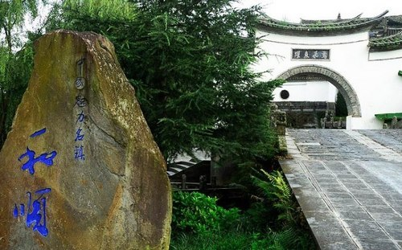
 | 08:30-09:00 | 酒店早餐
 | 09:00-09:30 | 前往火山国家地质公园
 | 09:30-12:00 | 游览火山国家地质公园
 | 12:00-14:00 | 午餐（西董花园）
 | 14:00-14:30 | 前往和顺古镇
 | 14:30-17:30 | 游览和顺古镇，体验神马拓印
 | 17:30-18:00 | 前往和顺人家
 | 18:00-20:00 | 晚餐（和顺人家）
 | 20:30:00 | 返回酒店休息
日期 | 时间 | 行程 | 简介 | 图片
2017-08-04 | 8:00:00 | 酒店叫早 | 国殇墓园：为纪念抗日战争时期中国远征军第二十集团军攻克腾冲战斗中阵亡将士而建的墓园，目前是中国规模最大、保存也最完整的抗战时期正面战场阵亡将士纪念陵园。 叠水河瀑布：悬崖峭壁，大盈江水流经此处，从30多米的高岩上跌落，响声雷动，水花四溅，形成了"不用弓弹花自散"的壮丽景观，据说在阳光下常现出七色彩虹，非常漂亮。 | 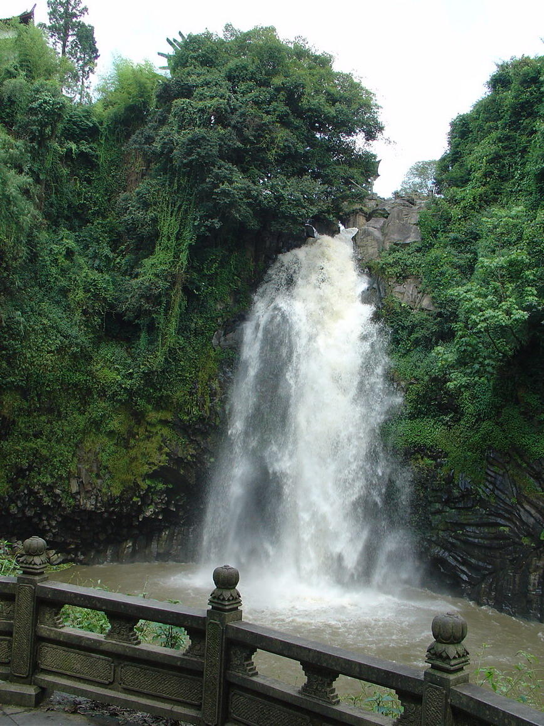 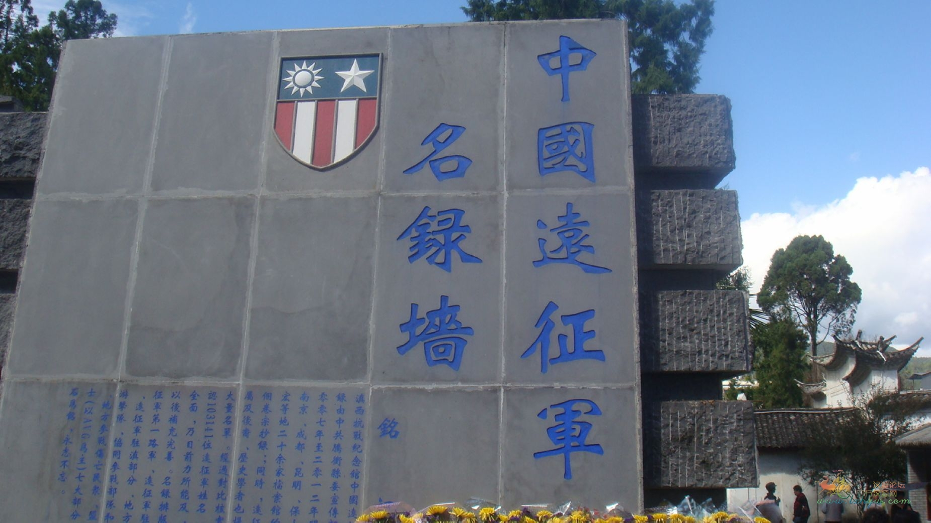
 | 08:30-09:00 | 酒店早餐
 | 09:00-09:30 | 前往国殇墓园
 | 09:30-12:00 | 参观国殇墓园
 | 12:00-14:00 | 午餐（玉泉园）
 | 14:00-14:30 | 前往叠水河瀑布
 | 14:30-17:30 | 游览叠水河瀑布
 | 17:30-18:00 | 前往侨香斋
 | 18:00-20:00 | 晚餐（侨香斋）
 | 20:30:00 | 返回酒店休息
日期 | 时间 | 行程 | 简介 | 图片
2017-08-05 | 8:00:00 | 酒店叫早 | 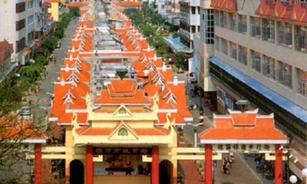 一寨两国：瑞丽市西南约11公里，有一个世界少有的边境人文地理景观小寨——银井。中缅边境71号界碑矗立寨中，国界线从该寨中央蜿蜒划过，是个典型的“一寨两国”边境地区，从瑞丽至弄岛的公路将同一傣族村寨一分为二，中方一侧的称为银井，缅方一侧的称为芒秀。寨子里的老百姓语言相通、习俗相同，他们同走一条路，共饮一井水，同赶一场集，和睦相处。 边贸街：位于瑞丽市西北，被人称之为“边贸街”，也叫作兴市街，相当于步行街，长达一公里多的街市可以买些特色小吃，欣赏特色的皮革、木雕、翡翠等，是游客到瑞丽购物的首选之地。 | 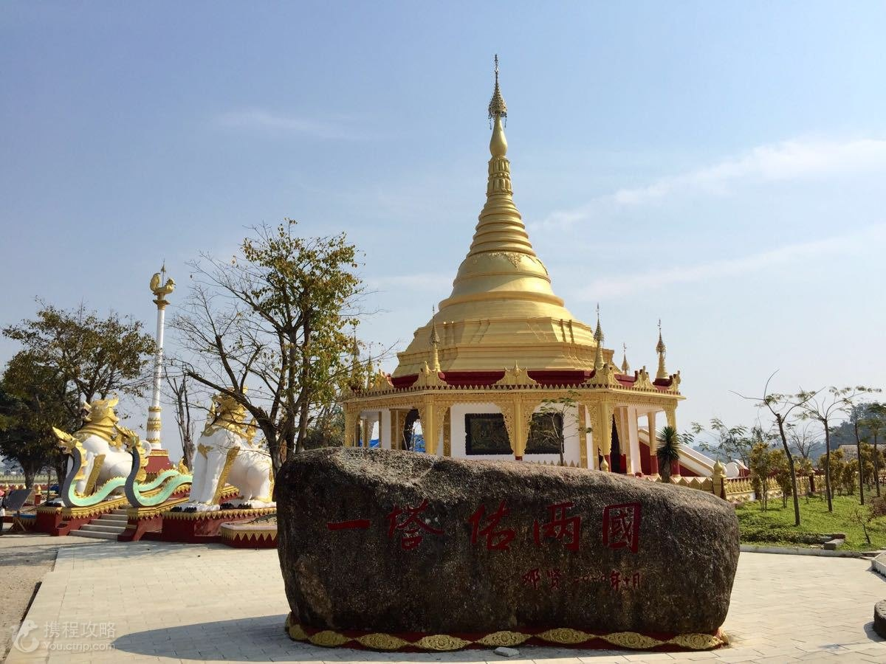
 | 08:30-09:00 | 酒店早餐
 | 09:00-12:00 | 前往瑞丽市
 | 12:00-13:30 | 午餐（勐卯宴餐厅）
 | 13:30-14:00 | 前往一寨两国
 | 14:00-15:30 | 游览一寨两国
 | 15:30-16:00 | 前往边贸街
 | 16:00-18:00 | 游览边贸街
 | 18:00-20:00 | 晚餐（泰美好花园餐厅）
 | 20:30:00 | 返回酒店休息
日期 | 时间 | 行程 | 简介 | 图片
2017-08-06 | 6:30:00 | 酒店叫早 | “胜地标三塔，浮图秘鬼工”，崇圣寺三塔：是大理“文献名邦”的象征，是最古老的最宏伟的建筑之一。 大理古城：感受南诏古国的韵味，体味独特的白族风情，漫步于驰名中外的洋人街。 | 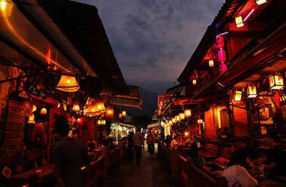 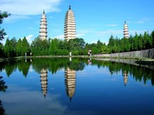
 | 07:00-07:30 | 酒店早餐
 | 07:30-13:00 | 前往大理市
 | 13:00-14:30 | 午餐（梅子井酒家）
 | 14:30-16:30 | 游览崇圣寺三塔
 | 16:30-16:40 | 前往大理古城
 | 16:40-18:00 | 游览大理古城
 | 18:00-20:00 | 晚餐（隆兴院）
 | 20:30:00 | 入住酒店休息
日期 | 时间 | 行程 | 简介 | 图片
2017-08-07 | 7:30:00 | 酒店叫早 | 洱海大游船：欣赏洱海风光，观看白族歌舞表演，品尝“头苦、二甘、三回味”的三道茶，还可以登上罗荃岛——洱海最大的岛，整个洱海风光尽收眼底。 丽江古城：欣赏小桥流水人家，以“家家临溪，户户垂柳”而闻名于世。 | 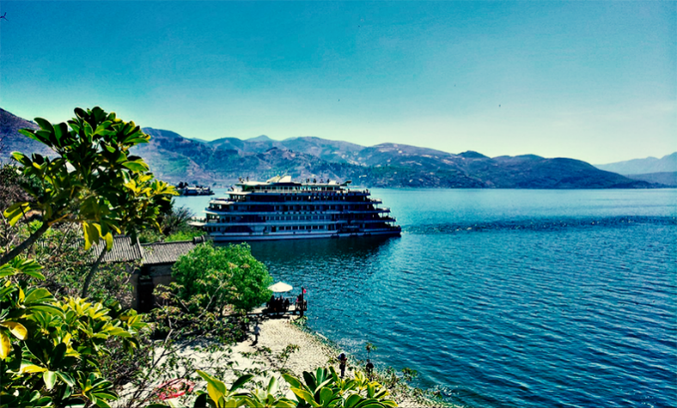 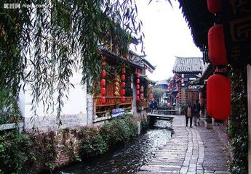
 | 08:00-08:30 | 酒店早餐
 | 08:30-09:00 | 前往大理桃源码头
 | 09:30-12:00 | 乘坐洱海大游船游览洱海
 | 12:00-13:30 | 午餐（松梅园）
 | 13:30-16:30 | 前往丽江市
 | 16:30-18:00 | 游览丽江古城
 | 18:00-20:00 | 晚餐（小南国餐厅）
 | 20:30:00 | 酒店休息
日期 | 时间 | 行程 | 简介 | 图片
2017-08-08 | 8:00:00 | 酒店叫早 | 束河古镇：意为"高峰之下的村寨"，是纳西先民在丽江坝子中最早的聚居地之一，是茶马古道上保存完好的重要集镇，也是纳西先民从农耕文明向商业文明过渡的活标本，是对外开放和马帮活动形成的集镇建设典范。 泸沽湖：云南省最高的湖泊，风光旖旎，民风质朴，有“高原明珠”之称。一侧居住的摩梭人奉行“男不娶女不嫁”的走婚制度，所以泸沽湖又称“东方女儿国”。 | 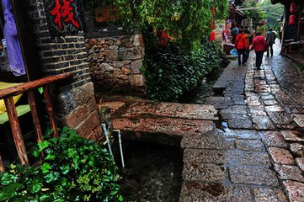 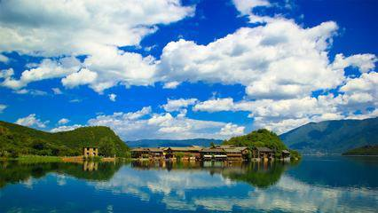
 | 08:30-09:00 | 酒店早餐
 | 09:00-09:30 | 前往束河古镇
 | 09:30-12:00 | 游览束河古镇
 | 12:00-13:30 | 午餐（千里走单骑）
 | 13:30-18:00 | 前往泸沽湖
 | 18:00-20:00 | 晚餐（自理）
 | 20:30:00 | 酒店休息
日期 | 时间 | 行程 | 简介 | 图片
2017-08-09 | 8:00:00 | 酒店叫早 | 里务比岛：上岛后沿着一条小径前往岛屿顶部，可以环顾湖面，景色优美。岛上的寺院和白塔香火鼎盛，每到藏历节日和佛教节庆都会有当地人来祈福参拜。 | 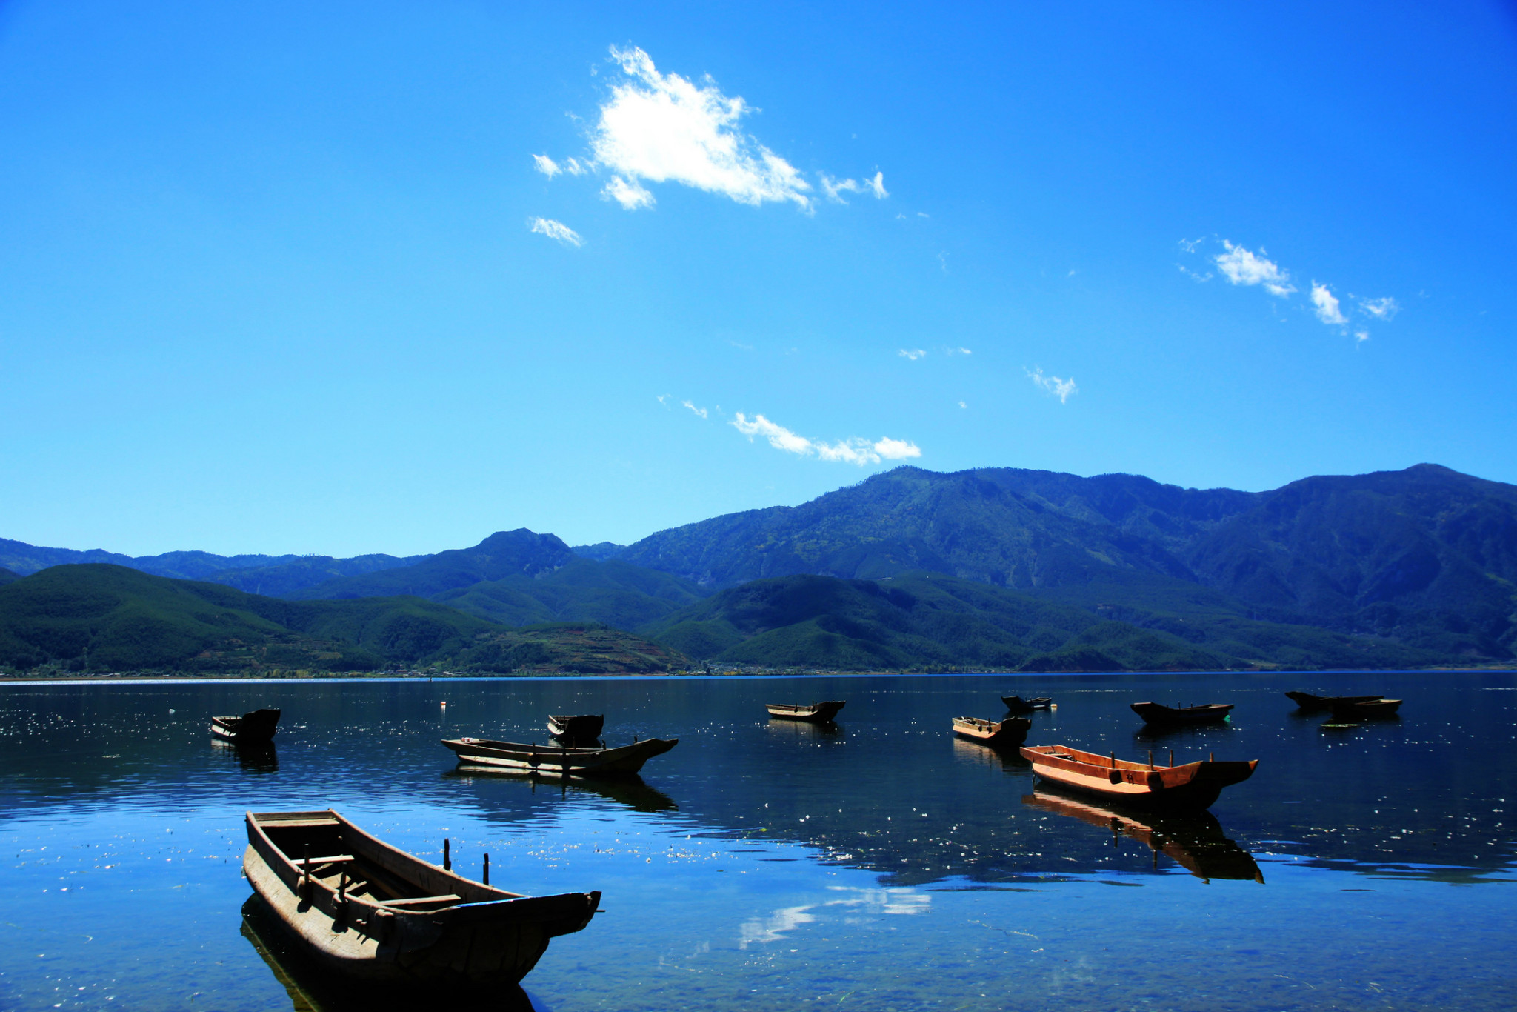 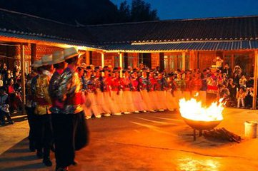
 | 08:30-09:00 | 酒店早餐
 | 09:00-09:30 | 前往大落水码头
 | 09:30-12:00 | 乘坐猪槽船，登里务比岛
 | 12:00-13:30 | 午餐（自理）
 | 13:30-18:00 | 环湖游：情人沙滩—里格观景台 +走婚宴+篝火晚会
 | 18:00-20:00 | 晚餐（走婚宴）
 | 20:00-21:30 | 篝火晚会
 | 22:00:00 | 返回酒店休息
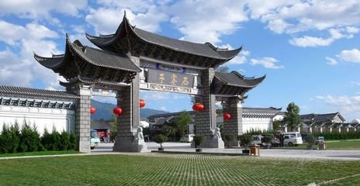
日期 | 时间 | 行程 | 简介 | 图片
2017-08-10 | 8:00:00 | 酒店叫早 | 银都水乡：原名石寨子，景区以银都为亮点、以水乡为特色，融观光购物于一体，成为西南地区最大的民族工艺品加工基地和旅游商品集散地。园内展示有大量品种丰富做工精湛的手工艺品，而以当地匠人打造的银器最为著称，故石寨子手工艺展示园又有“天下第一银都”的美誉。 | 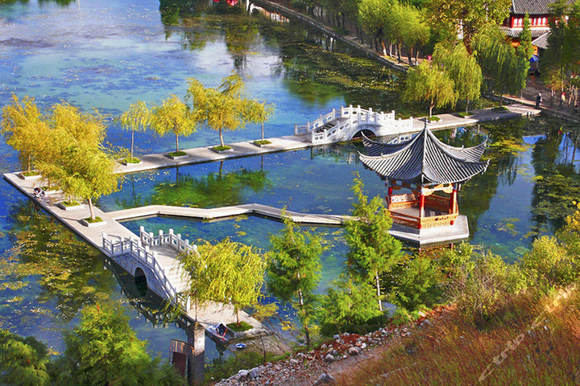
 | 08:30-09:00 | 酒店早餐
 | 09:00-12:00 | 前往鹤庆银都水乡
 | 12:00-13:30 | 午餐（自理）
 | 13:30-16:30 | 游览银都水乡
 | 16:30-18:00 | 游览草海
 | 18:00-20:00 | 晚餐（自理）
 | 20:30:00 | 酒店休息
日期 | 时间 | 行程 | 简介 | 图片
2017-08-11 | 8:00:00 | 酒店叫早 | 黄龙潭：不仅是鹤庆重要的水利工程，而且这里潭水清澈，水映峰峦，潭中柳堤分潭为二，是县城附近有名的避暑休闲胜地。 推荐东航MU5719 | 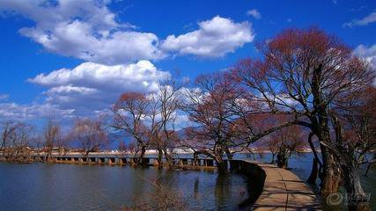
 | 08:30-09:00 | 酒店早餐
 | 09:00-09:30 | 前往黄龙潭
 | 09:30-12:00 | 游览黄龙潭
 | 12:00-14:00 | 午餐（自理）
 | 视航班时间而定 | 送机

